ESと導出値およびPV表
ESと導出値およびPV表

ESとはEarned Scheduleの略であり、実績(EV)がいつ達成している予定(PV)だったかを開始予定日からの日数で表す値である。
ESは、遅延日数、予測完了日、生産性FIXシュミレーション、納期FIXシミュレーションの算出に使用する。

なおESを算出する際、精度を高めるため1日単位のPVが必要となるため、各集計単位において1日単位のPV表を作成する。
PV表は各シミュレーションにおいて予測ESから予測EVを逆算するためにも使用される。

<参考資料>
Earned Schedule (http://earnedschedule.com/)
Earned Value Management: Forecasting time (http://www.pmknowledgecenter.be/node/167)

タスクリソースにおけるPV表

タスクの開始予定日から終了予定日まで1日単位でPVを算出してPV表とする。
PV表は工数のPV表だけでなく金額用のPV額表も合わせて作成する。

PV、PV額はEVM値定義のタスクリソースにおけるPV、PV額の算出方法と同じとする。
この際、計画達成率が必要となるが、計画達成率算出に使用するATは開始予定日からの日数を使用する。

※計画達成率は四捨五入で小数点以下4桁に、PVは四捨五入で小数点以下2桁に、PV額は四捨五入で整数に丸める。

以下に例を示す。

<例1:休日稼働なし>
タスク①-リソースA （休日稼働なし) | 日付 | 2015-01-05 | 2015-01-06 | 2015-01-07 | 2015-01-08 | 2015-01-09 | 2015-01-10 | 2015-01-11 | 2015-01-12 | 2015-01-13 | 2015-01-14
 |  | 平日 |  |  |  |  | 休日 |  | 平日
 |  | 開始予定 |  |  |  |  |  |  |  |  | 終了予定
 | 基本情報 | BAC | 60
 | 日数 (計画達成率算出時にATとして使用) | 1 | 2 | 3 | 4 | 5 |  |  | 6 | 7 | 8
 | 計画達成率 | 0.125 | 0.25 | 0.375 | 0.5 | 0.625 |  |  | 0.75 | 0.875 | 1
 | PV | 7.5 | 15 | 22.5 | 30 | 37.5 |  |  | 45 | 52.5 | 60

<例2:休日稼働あり>
タスク②-リソースB （休日稼働あり) | 日付 | 2015-01-05 | 2015-01-06 | 2015-01-07 | 2015-01-08 | 2015-01-09 | 2015-01-10 | 2015-01-11 | 2015-01-12 | 2015-01-13 | 2015-01-14
 |  | 平日 |  |  |  |  | 休日 |  | 平日
 |  | 開始予定 |  |  |  |  |  |  |  |  | 終了予定
 | 基本情報 | BAC | 75
 | 日数 (計画達成率算出時にATとして使用) | 1 | 2 | 3 | 4 | 5 | 6 | 7 | 8 | 9 | 10
 | 計画達成率 | 0.1 | 0.2 | 0.3 | 0.4 | 0.5 | 0.6 | 0.7 | 0.8 | 0.9 | 1
 | PV | 7.5 | 15 | 22.5 | 30 | 37.5 | 45 | 52.5 | 60 | 67.5 | 75

タスクリソース以外の集計単位におけるPV表

開始予定日から終了予定日まで1日単位で配下のタスクリソースのPVを加算して算出してPV表とする。
PV表は工数のタスクリソースと同様にPV表だけでなく金額用のPV額表も合わせて作成する。

休日稼働ありとなしのタスクリソースが混在した場合は休日稼働ありとしてPV表を作成する。

以下に例を示す。

<例3:休日稼働混在>
日付 |  | 2015-01-05 | 2015-01-06 | 2015-01-07 | 2015-01-08 | 2015-01-09 | 2015-01-10 | 2015-01-11 | 2015-01-12 | 2015-01-13 | 2015-01-14 | 2015-01-15 | 2015-01-16 | 2015-01-17 | 2015-01-18 | 2015-01-19
 |  | 平日 |  |  |  |  | 休日 |  | 平日 |  |  |  |  | 休日 |  | 平日
タスク③-リソースC （休日稼働なし) | 開始／終了予定日 | 開始予定 |  |  |  |  |  |  |  |  | 終了予定
 | 基本情報 | BAC | 60
 | 日数 (計画達成率算出時にATとして使用) | 1 | 2 | 3 | 4 | 5 |  |  | 6 | 7 | 8
 | 計画達成率 | 0.125 | 0.25 | 0.375 | 0.5 | 0.625 |  |  | 0.75 | 0.875 | 1
 | PV | 7.5 | 15 | 22.5 | 30 | 37.5 | 37.5 | 37.5 | 45 | 52.5 | 60 | 60 | 60 | 60 | 60 | 60
タスク④-リソースD （休日稼働あり) | 開始／終了予定日 |  |  |  |  |  | 開始予定 |  |  |  |  |  |  |  |  | 終了予定
 | 基本情報 | BAC | 75
 | 日数 (計画達成率算出時にATとして使用) |  |  |  |  |  | 1 | 2 | 3 | 4 | 5 | 6 | 7 | 8 | 9 | 10
 | 計画達成率 |  |  |  |  |  | 0.1 | 0.2 | 0.3 | 0.4 | 0.5 | 0.6 | 0.7 | 0.8 | 0.9 | 1
 | PV | 0 | 0 | 0 | 0 | 0 | 7.5 | 15 | 22.5 | 30 | 37.5 | 45 | 52.5 | 60 | 67.5 | 75
上位レベル | 開始／終了予定日 | 開始予定日 |  |  |  |  |  |  |  |  |  |  |  |  |  | 終了予定日
 | 日数 (計画達成率算出時にATとして使用) | 1 | 2 | 3 | 4 | 5 | 6 | 7 | 8 | 9 | 10 | 11 | 12 | 13 | 14 | 15
 | PV | 7.5 | 15 | 22.5 | 30 | 37.5 | 45 | 52.5 | 67.5 | 82.5 | 97.5 | 105 | 112.5 | 120 | 127.5 | 135

<例4:休日稼働なしのみ>
日付 |  | 2015-01-05 | 2015-01-06 | 2015-01-07 | 2015-01-08 | 2015-01-09 | 2015-01-10 | 2015-01-11 | 2015-01-12 | 2015-01-13 | 2015-01-14 | 2015-01-15 | 2015-01-16 | 2015-01-17 | 2015-01-18 | 2015-01-19
 |  | 平日 |  |  |  |  | 休日 |  | 平日 |  |  |  |  | 休日 |  | 平日
タスク⑤-リソースE （休日稼働なし) | 開始／終了予定日 | 開始予定 |  |  |  |  |  |  |  |  | 終了予定
 | 基本情報 | BAC | 60
 | 日数 (計画達成率算出時にATとして使用) | 1 | 2 | 3 | 4 | 5 |  |  | 6 | 7 | 8
 | 計画達成率 | 0.125 | 0.25 | 0.375 | 0.5 | 0.625 |  |  | 0.75 | 0.875 | 1
 | PV | 7.5 | 15 | 22.5 | 30 | 37.5 | 37.5 | 37.5 | 45 | 52.5 | 60 | 60 | 60 | 60 | 60 | 60
タスク⑥-リソースF （休日稼働なし) | 開始／終了予定日 |  |  |  |  |  |  |  | 開始予定 |  |  |  |  |  |  | 終了予定
 | 基本情報 | BAC | 45
 | 日数 (計画達成率算出時にATとして使用) |  |  |  |  |  |  |  | 1 | 2 | 3 | 4 | 5 |  |  | 6
 | 計画達成率 |  |  |  |  |  |  |  | 0.1667 | 0.3333 | 0.5 | 0.6667 | 0.8333 |  |  | 1
 | PV | 0 | 0 | 0 | 0 | 0 | 0 | 0 | 7.5 | 15 | 22.5 | 30 | 37.5 | 37.5 | 37.5 | 45
上位レベル | 開始／終了予定日 | 開始予定日 |  |  |  |  |  |  |  |  |  |  |  |  |  | 終了予定日
 | 日数 (計画達成率算出時にATとして使用) | 1 | 2 | 3 | 4 | 5 |  |  | 6 | 7 | 8 | 9 | 10 |  |  | 11
 | PV | 7.5 | 15 | 22.5 | 30 | 37.5 |  |  | 52.5 | 67.5 | 82.5 | 90 | 97.5 |  |  | 105

<例5:休日稼働ありのみ>
日付 |  | 2015-01-05 | 2015-01-06 | 2015-01-07 | 2015-01-08 | 2015-01-09 | 2015-01-10 | 2015-01-11 | 2015-01-12 | 2015-01-13 | 2015-01-14 | 2015-01-15 | 2015-01-16 | 2015-01-17 | 2015-01-18 | 2015-01-19
 |  | 平日 |  |  |  |  | 休日 |  | 平日 |  |  |  |  | 休日 |  | 平日
タスク③-リソースC （休日稼働あり) | 開始／終了予定日 | 開始予定 |  |  |  |  |  |  |  |  | 終了予定
 | 基本情報 | BAC | 75
 | 日数 (計画達成率算出時にATとして使用) | 1 | 2 | 3 | 4 | 5 | 6 | 7 | 8 | 9 | 10
 | 計画達成率 | 0.1 | 0.2 | 0.3 | 0.4 | 0.5 | 0.6 | 0.7 | 0.8 | 0.9 | 1
 | PV | 7.5 | 15 | 22.5 | 30 | 37.5 | 45 | 52.5 | 60 | 67.5 | 75 | 75 | 75 | 75 | 75 | 75
タスク④-リソースD （休日稼働あり) | 開始／終了予定日 |  |  |  |  |  | 開始予定 |  |  |  |  |  |  |  |  | 終了予定
 | 基本情報 | BAC | 75
 | 日数 (計画達成率算出時にATとして使用) |  |  |  |  |  | 1 | 2 | 3 | 4 | 5 | 6 | 7 | 8 | 9 | 10
 | 計画達成率 |  |  |  |  |  | 0.1 | 0.2 | 0.3 | 0.4 | 0.5 | 0.6 | 0.7 | 0.8 | 0.9 | 1
 | PV | 0 | 0 | 0 | 0 | 0 | 7.5 | 15 | 22.5 | 30 | 37.5 | 45 | 52.5 | 60 | 67.5 | 75
上位レベル | 開始／終了予定日 | 開始予定日 |  |  |  |  |  |  |  |  |  |  |  |  |  | 終了予定日
 | 日数 (計画達成率算出時にATとして使用) | 1 | 2 | 3 | 4 | 5 | 6 | 7 | 8 | 9 | 10 | 11 | 12 | 13 | 14 | 15
 | PV | 7.5 | 15 | 22.5 | 30 | 37.5 | 52.5 | 67.5 | 82.5 | 97.5 | 112.5 | 120 | 127.5 | 135 | 142.5 | 150

EVからESの算出

1. PV表を走査し、指定されたEV以下で最大のPVをPVtとし、その際の日数をtとする
2. PV表を走査し、指定されたEV以上で最小のPVをPVt+1とする
3. t + (EV - PVt) / (PVt+1 - PVt)をESとする

※EVと一致するPVの日数が複数ある場合はEV算出時のAT(シミュレーション時はFT)に最も近い値をtとする

ESからEVの算出
シミュレーションにおいてESFTからEVFTの算出に使用

1. PV表を走査し、指定されたES以下で最大の日数をtとし、その際のPVをPVtとする
2. PV表を走査し、指定されたES以上で最小の日数におけるPVをPVt+1とする
3. PVt + (PVt+1 - PVt) * (ES - t) をEVとする

※ESが0以下の場合は0を、ESが最大の日数を超える場合は最後のPVをEVとする

ESとESから算出される値の概要
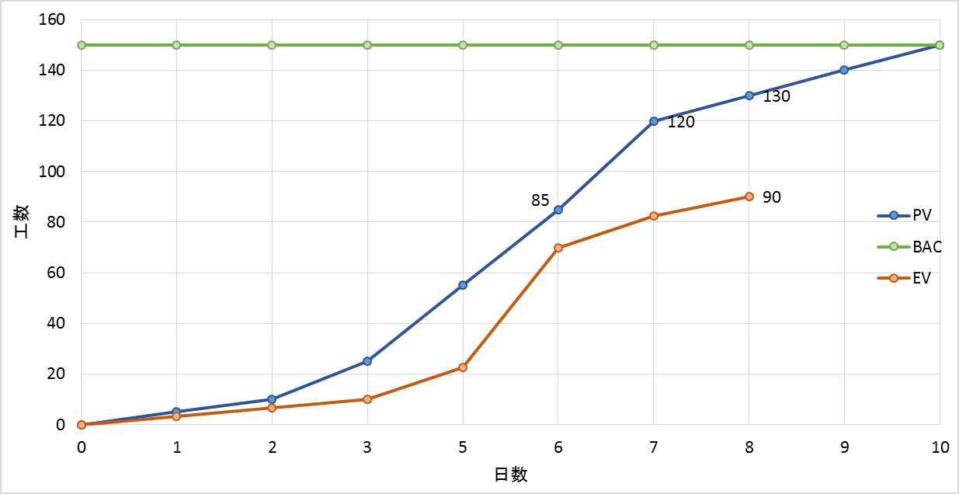
AT
(8)
ES
(6) 小数点以下切捨
SAC
(10)
遅延日数
(8 – 6 = 2)
SPI(t)
(ESとATの比率: 6 / 8 = 0.75)
TEAC
(8 + (10 – 6) / 0.75 = 14)
小数点以下切上
予測完了日
(TEACを日付換算)

特殊ケースまとめ
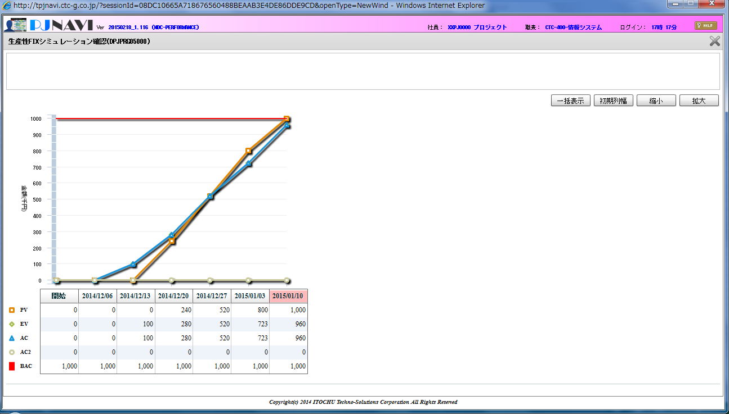
特殊ケースまとめ

特殊なケースで発生する事象をまとめることによって、運用で発生した事象から逆引きし、原因を究明するための参考資料とする。

1. 生産性FIXシミュレーションでEVがBACに到達しない

事象

生産性FIXシミュレーション画面でEVの線の最後にBACの線に到達しない。

原因

予定工数0、採算原価見積の発注額0超の外部発注リソースが存在する場合、
そして、報告基準日が全体の終了予定日を超過している場合に発生する。

生産性FIXシミュレーションは以下の2つを満たすまで継続するが、

(1) 予測対象日が全体の終了予定日を越える最初の週まで
(2) EV(工数)がBAC(工数)に到達するまで

予定工数が0であり、常に上記(2)の条件を満たしていることとなるため、
終了予定日週以降になるとシミュレーションが行われなくなる。

なお内部開発においては、予定工数0の場合はBAC額が0となるためこの事象は発生しない。

